周报
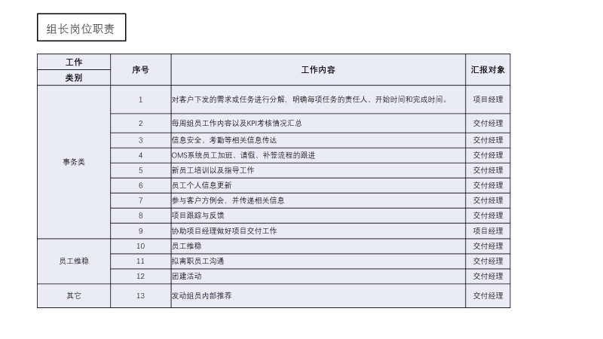
2019年11月第4周工作周报
部门名称： 汇报人：
1、本周总结（11月23日－11月29日）
序号 | 重点工作事项 | 项目 | 完成目标（状态）详述 | 完成情况 | 备注

1
2
3
4
5
6
7
2、上周考核情况反馈（系统技术部、IT与工具部）
序号 | 姓名 | 绩效结果 | 评分（优秀、正常、异常） | 跟踪需改进内容 | 备注

1
2
3
4
5
6
7
3、其他问题跟进（如：考勤问题，新人困难，员工关怀，信息安全，员工稳定性，内部推荐，异常人员反馈等）
序号 | 内容 | 困难点 | 目前进度 | 责任人 | 备注

1
2
3

注：如有，请提前做好项目总结经验，OJT，Bug处理等经验传承文件汇总

